目前还有新需求以及页面调整
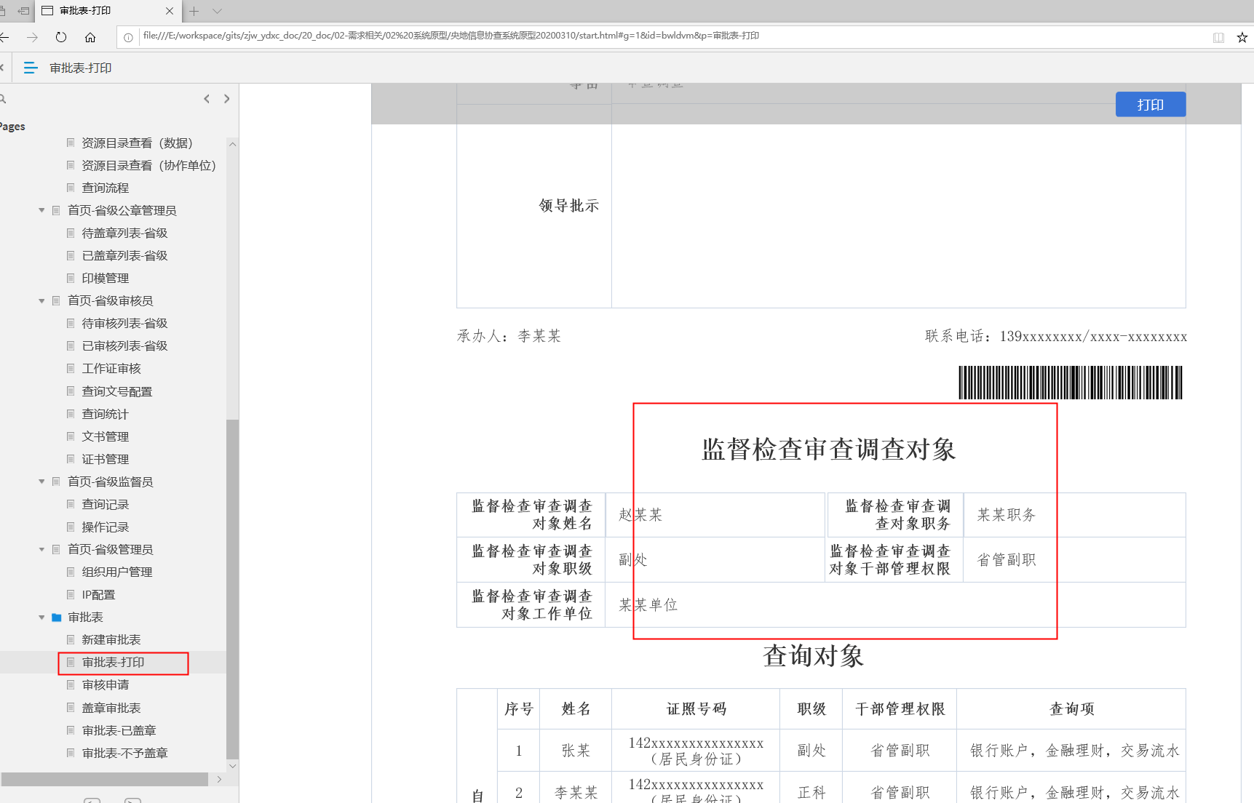
主模块 | 子模块 | 前端人员 | 开始时间 | 结束时间 | 已完成进度 | 未完成进度 | 已完成用绿色标记背景
中央系统管理员 | 基础数据管理 | 王静 | 2020-03-16 | 2020-03-16 | 100% | 0%
地方-省级公章管理员（审核页面个人签章和公章盖章页面区分） | 基础数据管理 | 王静 | 2020-03-16 | 2020-03-16 | 100% | 0%
 | 查询申请盖章-待盖章 | 牛凤君 | 2020-03-16 | 2020-03-16 | 100% | 0%
 | 查询申请盖章-已盖章 | 牛凤君 | 2020-03-16 | 2020-03-16 | 100% | 0%
审核页面同步翻页的问题，需要和开发配合处理 | 周六已经处理完成，需要再和开发确认 | 王立强 | 2020-03-14 |  | 100% | 0% | 开发那边功能还没有处理完，前端这边已经完事
查询流程页面需求调整（两个页面） | 已问视觉，视觉那边做好，和需求确认，需求说还有改动，所以先不调整，查询流程弹层页面已经处理好
审核页面审核按钮弹出框被书生客户端覆盖问题 | 需要和开发沟通，告知开发怎么处理，目前开发左侧的功能还没有处理完整 | 王立强
查询申请页面反馈进度的需求调整 | 视觉还没有出图出来，还在和需求确认，周一刚确认完视觉图 | 王静 | 2020-03-16 | 2020-03-16 | 100% | 0%
审批表样式修改 |  | 申颖颖 | 2020-03-14 | 2020-03-14 | 100% | 0%
备注：需要考虑滚ie浏览器以及小分辨率下面的展示问题
查询流程页面需求调整（两个页面） | 周一确认结果，查询流程页面不需要调整，查询流程弹层本来周六调整好了，但是又要修改，啥时候需求确认好还未知

12行
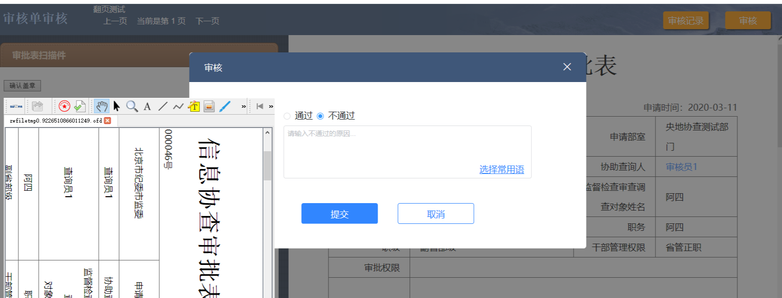

15行
这个是查看审批表的页面要进行调整，查看页面增加了条形码和二维码，增加了一个监督检查审查调查对象模块，可以查看原型

